AND
Обучение персептрона для булевой функции AND
Теоретические сведения см. в 2-Реализация булевых функций на персептроне.pptx
 |  |  |  |  | α= | 0.50 | - Коэффициент обучения в диапазоне от 0 до 1 | Обучающая выборка для AND
 |  |  |  |  | t= | 5.00 | - Коэффициент сигмоидальной функции | x1 | x2 | d
 |  |  |  |  | d | - идеальное значение сигнала на выходе функции |  | 0 | 0 | 0
Эпоха 1 |  |  |  |  |  |  |  | 1 | 0 | 0
Прямое распространение сигнала |  |  |  |  |  |  |  | 0 | 1 | 0
Шаг 1.1 |  |  |  |  |  |  |  | 1 | 1 | 1
$$s=\sum_{i=0}^{n}{w_{i}x_{i}}$$
$$y=\frac{1}{1+e^{−ts}}$$
 | X | W | S | y=Sign(S) | d | Ошибка (d-y)
X0 | 1 | 0.50 | 0.50 | 0.92 | 0 | -0.92
X1 | 0 | 0.50
X2 | 0 | 0.50
Обратное распространение ошибки и расчет новых значений весовых коэффициентов
Шаг 1.2
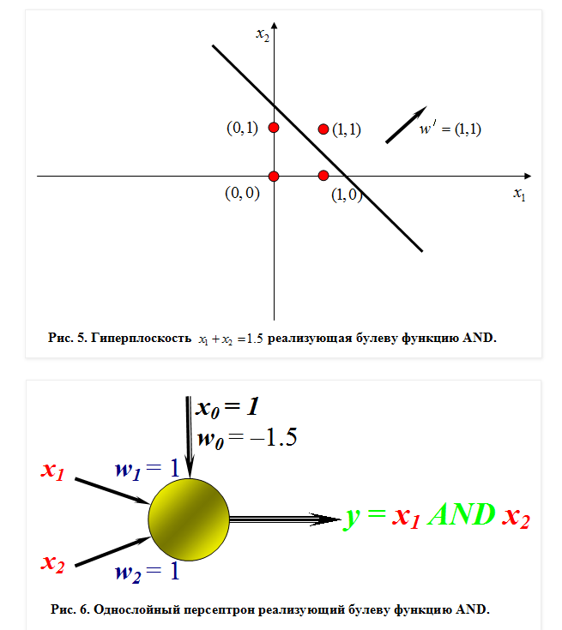
 | X | W | S | y=Sign(S) | d | Ошибка
$$w_{i}\left(k+1\right)=w_{i}\left(k\right)+α(d−y)x_{i}$$
X0 | 1 | 0.04 |  |  |  | -0.92
X1 | 0 | 0.50
X2 | 0 | 0.50
Прямое распространение сигнала
Шаг 2.1
 | X | W | S | y=Sign(S) | d | Ошибка
X0 | 1 | 0.04 | 0.54 | 0.94 | 0 | -0.94
X1 | 1 | 0.50
X2 | 0 | 0.50
Обратное распространение ошибки и расчет новых значений весовых коэффициентов
Шаг 2.2
 | X | W | S | y=Sign(S) | d | Ошибка
X0 | 1 | -0.43 |  |  |  | -0.94
X1 | 1 | 0.03
X2 | 0 | 0.50
Прямое распространение сигнала
Шаг 3.1
 | X | W | S | y=Sign(S) | d | Ошибка
X0 | 1 | -0.43 | 0.07 | 0.59 | 0 | -0.59
X1 | 0 | 0.03
X2 | 1 | 0.50
Обратное распространение ошибки и расчет новых значений весовых коэффициентов
Шаг 3.2
 | X | W | S | y=Sign(S) | d | Ошибка
X0 | 1 | -0.72 |  |  |  | -0.59
X1 | 0 | 0.03
X2 | 1 | 0.21
Прямое распространение сигнала
Шаг 4.1
 | X | W | S | y=Sign(S) | d | Ошибка
X0 | 1 | -0.72 | -0.48 | 0.08 | 1 | 0.92
X1 | 1 | 0.03
X2 | 1 | 0.21
Обратное распространение ошибки
Шаг 4.2
 | X | W | y | Sign(y) | d | Ошибка
X0 | 1 | -0.26 |  |  |  | 0.92
X1 | 1 | 0.49
X2 | 1 | 0.67
Сумманая средняя квадратичная ошибка= |  |  |  |  |  | 0.7296

Эпоха 2
Прямое распространение сигнала
Шаг 1.1
 | X | W | S | y=Sign(S) | d | Ошибка (d-y)
X0 | 1 | -0.26 | -0.26 | 0.21 | 0 | -0.21
X1 | 0 | 0.49
X2 | 0 | 0.67
Обратное распространение ошибки и расчет новых значений весовых коэффициентов
Шаг 1.2
 | X | W | S | y=Sign(S) | d | Ошибка
X0 | 1 | -0.37 |  |  |  | -0.21
X1 | 0 | 0.49
X2 | 0 | 0.67
Прямое распространение сигнала
Шаг 2.1
 | X | W | S | y=Sign(S) | d | Ошибка
X0 | 1 | -0.37 | 0.12 | 0.65 | 0 | -0.65
X1 | 1 | 0.49
X2 | 0 | 0.67
Обратное распространение ошибки и расчет новых значений весовых коэффициентов
Шаг 2.2
 | X | W | S | y=Sign(S) | d | Ошибка
X0 | 1 | -0.69 |  |  |  | -0.65
X1 | 1 | 0.17
X2 | 0 | 0.67
Прямое распространение сигнала
Шаг 3.1
 | X | W | S | y=Sign(S) | d | Ошибка
X0 | 1 | -0.69 | -0.03 | 0.47 | 0 | -0.47
X1 | 0 | 0.17
X2 | 1 | 0.67
Обратное распространение ошибки и расчет новых значений весовых коэффициентов
Шаг 3.2
 | X | W | S | y=Sign(S) | d | Ошибка
X0 | 1 | -0.93 |  |  |  | -0.47
X1 | 0 | 0.17
X2 | 1 | 0.43
Прямое распространение сигнала
Шаг 4.1
 | X | W | S | y=Sign(S) | d | Ошибка
X0 | 1 | -0.93 | -0.33 | 0.16 | 1 | 0.84
X1 | 1 | 0.17
X2 | 1 | 0.43
Обратное распространение ошибки
Шаг 4.2
 | X | W | y | Sign(y) | d | Ошибка
X0 | 1 | -0.51 |  |  |  | 0.84
X1 | 1 | 0.59
X2 | 1 | 0.85
Сумманая средняя квадратичная ошибка= |  |  |  |  |  | 0.3450

Эпоха 3
Прямое распространение сигнала
Шаг 1.1
 | X | W | S | y=Sign(S) | d | Ошибка (d-y)
X0 | 1 | -0.51 | -0.51 | 0.07 | 0 | -0.07
X1 | 0 | 0.59
X2 | 0 | 0.85
Обратное распространение ошибки и расчет новых значений весовых коэффициентов
Шаг 1.2
 | X | W | S | y=Sign(S) | d | Ошибка
X0 | 1 | -0.54 |  |  |  | -0.07
X1 | 0 | 0.59
X2 | 0 | 0.85
Прямое распространение сигнала
Шаг 2.1
 | X | W | S | y=Sign(S) | d | Ошибка
X0 | 1 | -0.54 | 0.04 | 0.55 | 0 | -0.55
X1 | 1 | 0.59
X2 | 0 | 0.85
Обратное распространение ошибки и расчет новых значений весовых коэффициентов
Шаг 2.2
 | X | W | S | y=Sign(S) | d | Ошибка
X0 | 1 | -0.82 |  |  |  | -0.55
X1 | 1 | 0.31
X2 | 0 | 0.85
Прямое распространение сигнала
Шаг 3.1
 | X | W | S | y=Sign(S) | d | Ошибка
X0 | 1 | -0.82 | 0.03 | 0.54 | 0 | -0.54
X1 | 0 | 0.31
X2 | 1 | 0.85
Обратное распространение ошибки и расчет новых значений весовых коэффициентов
Шаг 3.2
 | X | W | S | y=Sign(S) | d | Ошибка
X0 | 1 | -1.09 |  |  |  | -0.54
X1 | 0 | 0.31
X2 | 1 | 0.58
Прямое распространение сигнала
Шаг 4.1
 | X | W | S | y=Sign(S) | d | Ошибка
X0 | 1 | -1.09 | -0.20 | 0.27 | 1 | 0.73
X1 | 1 | 0.31
X2 | 1 | 0.58
Обратное распространение ошибки
Шаг 4.2
 | X | W | y | Sign(y) | d | Ошибка
X0 | 1 | -0.73 |  |  |  | 0.73
X1 | 1 | 0.67
X2 | 1 | 0.95
Сумманая средняя квадратичная ошибка= |  |  |  |  |  | 0.2824

Эпоха 4
Прямое распространение сигнала
Шаг 1.1
 | X | W | S | y=Sign(S) | d | Ошибка (d-y)
X0 | 1 | -0.73 | -0.73 | 0.03 | 0 | -0.03
X1 | 0 | 0.67
X2 | 0 | 0.95
Обратное распространение ошибки и расчет новых значений весовых коэффициентов
Шаг 1.2
 | X | W | S | y=Sign(S) | d | Ошибка
X0 | 1 | -0.74 |  |  |  | -0.03
X1 | 0 | 0.67
X2 | 0 | 0.95
Прямое распространение сигнала
Шаг 2.1
 | X | W | S | y=Sign(S) | d | Ошибка
X0 | 1 | -0.74 | -0.06 | 0.42 | 0 | -0.42
X1 | 1 | 0.67
X2 | 0 | 0.95
Обратное распространение ошибки и расчет новых значений весовых коэффициентов
Шаг 2.2
 | X | W | S | y=Sign(S) | d | Ошибка
X0 | 1 | -0.95 |  |  |  | -0.42
X1 | 1 | 0.46
X2 | 0 | 0.95
Прямое распространение сигнала
Шаг 3.1
 | X | W | S | y=Sign(S) | d | Ошибка
X0 | 1 | -0.95 | 0.00 | 0.50 | 0 | -0.50
X1 | 0 | 0.46
X2 | 1 | 0.95
Обратное распространение ошибки и расчет новых значений весовых коэффициентов
Шаг 3.2
 | X | W | S | y=Sign(S) | d | Ошибка
X0 | 1 | -1.20 |  |  |  | -0.50
X1 | 0 | 0.46
X2 | 1 | 0.70
Прямое распространение сигнала
Шаг 4.1
 | X | W | S | y=Sign(S) | d | Ошибка
X0 | 1 | -1.20 | -0.04 | 0.46 | 1 | 0.54
X1 | 1 | 0.46
X2 | 1 | 0.70
Обратное распространение ошибки
Шаг 4.2
 | X | W | y | Sign(y) | d | Ошибка
X0 | 1 | -0.92 |  |  |  | 0.54
X1 | 1 | 0.74
X2 | 1 | 0.97
Сумманая средняя квадратичная ошибка= |  |  |  |  |  | 0.1803

OR
Обучение персептрона для булевой функции OR
Теоретические сведения см. в 2-Реализация булевых функций на персептроне.pptx
 |  |  |  |  | α= | 0.50 | - Коэффициент обучения в диапазоне от 0 до 1 | Обучающая выборка для OR
 |  |  |  |  | t= | 10.00 | - Коэффициент сигмоидальной функции | x1 | x2 | d
 |  |  |  |  | d | - идеальное значение сигнала на выходе функции |  | 0 | 0 | 0
Эпоха 1 |  |  |  |  |  |  |  | 1 | 0 | 1
Прямое распространение сигнала |  |  |  |  |  |  |  | 0 | 1 | 1
Шаг 1.1 |  |  |  |  |  |  |  | 1 | 1 | 1
$$s=\sum_{i=0}^{n}{w_{i}x_{i}}$$
$$y=\frac{1}{1+e^{−ts}}$$
 | X | W | S | y=Sign(S) | d | Ошибка (d-y)
X0 | 1 | 0.50 | 0.50 | 0.99 | 0 | -0.99
X1 | 0 | 0.50
X2 | 0 | 0.50
Обратное распространение ошибки и расчет новых значений весовых коэффициентов
Шаг 1.2
 | X | W | S | y=Sign(S) | d | Ошибка
$$w_{i}\left(k+1\right)=w_{i}\left(k\right)+α(d−y)x_{i}$$
X0 | 1 | 0.00 |  |  |  | -0.99
X1 | 0 | 0.50
X2 | 0 | 0.50
Прямое распространение сигнала
Шаг 2.1
 | X | W | S | y=Sign(S) | d | Ошибка
X0 | 1 | 0.00 | 0.50 | 0.99 | 1 | 0.01
X1 | 1 | 0.50
X2 | 0 | 0.50
Обратное распространение ошибки и расчет новых значений весовых коэффициентов
Шаг 2.2
 | X | W | S | y=Sign(S) | d | Ошибка
X0 | 1 | 0.01 |  |  |  | 0.01
X1 | 1 | 0.50
X2 | 0 | 0.50
Прямое распространение сигнала
Шаг 3.1
 | X | W | S | y=Sign(S) | d | Ошибка
X0 | 1 | 0.01 | 0.51 | 0.99 | 1 | 0.01
X1 | 0 | 0.50
X2 | 1 | 0.50
Обратное распространение ошибки и расчет новых значений весовых коэффициентов
Шаг 3.2
 | X | W | S | y=Sign(S) | d | Ошибка
X0 | 1 | 0.01 |  |  |  | 0.01
X1 | 0 | 0.50
X2 | 1 | 0.50
Прямое распространение сигнала
Шаг 4.1
 | X | W | S | y=Sign(S) | d | Ошибка
X0 | 1 | 0.01 | 1.02 | 1.00 | 1 | 0.00
X1 | 1 | 0.50
X2 | 1 | 0.50
Обратное распространение ошибки
Шаг 4.2
 | X | W | y | Sign(y) | d | Ошибка
X0 | 1 | 0.01 |  |  |  | 0.00
X1 | 1 | 0.50
X2 | 1 | 0.50
Сумманая средняя квадратичная ошибка= |  |  |  |  |  | 0.2467

Эпоха 2
Прямое распространение сигнала
Шаг 1.1
 | X | W | S | y=Sign(S) | d | Ошибка (d-y)
X0 | 1 | 0.01 | 0.01 | 0.52 | 0 | -0.52
X1 | 0 | 0.50
X2 | 0 | 0.50
Обратное распространение ошибки и расчет новых значений весовых коэффициентов
Шаг 1.2
 | X | W | S | y=Sign(S) | d | Ошибка
X0 | 1 | -0.25 |  |  |  | -0.52
X1 | 0 | 0.50
X2 | 0 | 0.50
Прямое распространение сигнала
Шаг 2.1
 | X | W | S | y=Sign(S) | d | Ошибка
X0 | 1 | -0.25 | 0.25 | 0.92 | 1 | 0.08
X1 | 1 | 0.50
X2 | 0 | 0.50
Обратное распространение ошибки и расчет новых значений весовых коэффициентов
Шаг 2.2
 | X | W | S | y=Sign(S) | d | Ошибка
X0 | 1 | -0.21 |  |  |  | 0.08
X1 | 1 | 0.54
X2 | 0 | 0.50
Прямое распространение сигнала
Шаг 3.1
 | X | W | S | y=Sign(S) | d | Ошибка
X0 | 1 | -0.21 | 0.29 | 0.95 | 1 | 0.05
X1 | 0 | 0.54
X2 | 1 | 0.50
Обратное распространение ошибки и расчет новых значений весовых коэффициентов
Шаг 3.2
 | X | W | S | y=Sign(S) | d | Ошибка
X0 | 1 | -0.19 |  |  |  | 0.05
X1 | 0 | 0.54
X2 | 1 | 0.53
Прямое распространение сигнала
Шаг 4.1
 | X | W | S | y=Sign(S) | d | Ошибка
X0 | 1 | -0.19 | 0.88 | 1.00 | 1 | 0.00
X1 | 1 | 0.54
X2 | 1 | 0.53
Обратное распространение ошибки
Шаг 4.2
 | X | W | y | Sign(y) | d | Ошибка
X0 | 1 | -0.19 |  |  |  | 0.00
X1 | 1 | 0.54
X2 | 1 | 0.53
Сумманая средняя квадратичная ошибка= |  |  |  |  |  | 0.0708

Эпоха 3
Прямое распространение сигнала
Шаг 1.1
 | X | W | S | y=Sign(S) | d | Ошибка (d-y)
X0 | 1 | -0.19 | -0.19 | 0.13 | 0 | -0.13
X1 | 0 | 0.54
X2 | 0 | 0.53
Обратное распространение ошибки и расчет новых значений весовых коэффициентов
Шаг 1.2
 | X | W | S | y=Sign(S) | d | Ошибка
X0 | 1 | -0.25 |  |  |  | -0.13
X1 | 0 | 0.54
X2 | 0 | 0.53
Прямое распространение сигнала
Шаг 2.1
 | X | W | S | y=Sign(S) | d | Ошибка
X0 | 1 | -0.25 | 0.29 | 0.95 | 1 | 0.05
X1 | 1 | 0.54
X2 | 0 | 0.53
Обратное распространение ошибки и расчет новых значений весовых коэффициентов
Шаг 2.2
 | X | W | S | y=Sign(S) | d | Ошибка
X0 | 1 | -0.23 |  |  |  | 0.05
X1 | 1 | 0.57
X2 | 0 | 0.53
Прямое распространение сигнала
Шаг 3.1
 | X | W | S | y=Sign(S) | d | Ошибка
X0 | 1 | -0.23 | 0.30 | 0.95 | 1 | 0.05
X1 | 0 | 0.57
X2 | 1 | 0.53
Обратное распространение ошибки и расчет новых значений весовых коэффициентов
Шаг 3.2
 | X | W | S | y=Sign(S) | d | Ошибка
X0 | 1 | -0.20 |  |  |  | 0.05
X1 | 0 | 0.57
X2 | 1 | 0.55
Прямое распространение сигнала
Шаг 4.1
 | X | W | S | y=Sign(S) | d | Ошибка
X0 | 1 | -0.20 | 0.92 | 1.00 | 1 | 0.00
X1 | 1 | 0.57
X2 | 1 | 0.55
Обратное распространение ошибки
Шаг 4.2
 | X | W | y | Sign(y) | d | Ошибка
X0 | 1 | -0.20 |  |  |  | 0.00
X1 | 1 | 0.57
X2 | 1 | 0.55
Сумманая средняя квадратичная ошибка= |  |  |  |  |  | 0.0056

Эпоха 4
Прямое распространение сигнала
Шаг 1.1
 | X | W | S | y=Sign(S) | d | Ошибка (d-y)
X0 | 1 | -0.20 | -0.20 | 0.11 | 0 | -0.11
X1 | 0 | 0.57
X2 | 0 | 0.55
Обратное распространение ошибки и расчет новых значений весовых коэффициентов
Шаг 1.2
 | X | W | S | y=Sign(S) | d | Ошибка
X0 | 1 | -0.26 |  |  |  | -0.11
X1 | 0 | 0.57
X2 | 0 | 0.55
Прямое распространение сигнала
Шаг 2.1
 | X | W | S | y=Sign(S) | d | Ошибка
X0 | 1 | -0.26 | 0.31 | 0.96 | 1 | 0.04
X1 | 1 | 0.57
X2 | 0 | 0.55
Обратное распространение ошибки и расчет новых значений весовых коэффициентов
Шаг 2.2
 | X | W | S | y=Sign(S) | d | Ошибка
X0 | 1 | -0.24 |  |  |  | 0.04
X1 | 1 | 0.59
X2 | 0 | 0.55
Прямое распространение сигнала
Шаг 3.1
 | X | W | S | y=Sign(S) | d | Ошибка
X0 | 1 | -0.24 | 0.31 | 0.96 | 1 | 0.04
X1 | 0 | 0.59
X2 | 1 | 0.55
Обратное распространение ошибки и расчет новых значений весовых коэффициентов
Шаг 3.2
 | X | W | S | y=Sign(S) | d | Ошибка
X0 | 1 | -0.22 |  |  |  | 0.04
X1 | 0 | 0.59
X2 | 1 | 0.57
Прямое распространение сигнала
Шаг 4.1
 | X | W | S | y=Sign(S) | d | Ошибка
X0 | 1 | -0.22 | 0.95 | 1.00 | 1 | 0.00
X1 | 1 | 0.59
X2 | 1 | 0.57
Обратное распространение ошибки
Шаг 4.2
 | X | W | y | Sign(y) | d | Ошибка
X0 | 1 | -0.22 |  |  |  | 0.00
X1 | 1 | 0.59
X2 | 1 | 0.57
Сумманая средняя квадратичная ошибка= |  |  |  |  |  | 0.0042

XOR
$$s=\sum_{i=0}^{n}{w_{i}x_{i}}$$
$$y=\frac{1}{1+e^{−ts}}$$
Обучение персептрона для булевой функции XOR
Теоретические сведения см. в 2-Реализация булевых функций на персептроне.pptx |  |  |  |  |  |  |  |  | Нейронная сеть - обучение ИНС с помощью алгоритма обратного распространения
 |  |  |  |  | ƞ= | 0.20 |  | - Коэффициент обучения в диапазоне от 0 до 1 |  |  |  |  |  | Обучающая выборка для XOR
 |  |  |  |  | t= | 5.00 |  | - Коэффициент сигмоидальной функции |  |  |  |  |  | x1 | x2 | d
$$w_{i}\left(k+1\right)=w_{i}\left(k\right)+ƞ(d−y)x_{i}$$
 |  |  |  |  | d | - идеальное значение сигнала на выходе функции |  |  |  |  |  |  |  | 0 | 0 | 0
Эпоха 1 |  |  |  |  |  |  |  |  |  |  |  |  |  | 1 | 0 | 1
Шаг 1.1 |  |  |  |  |  |  |  |  |  |  |  |  |  | 0 | 1 | 1
Прямое распространение сигнала |  |  |  |  |  |  |  |  |  |  |  |  |  | 1 | 1 | 0
 | X | W1 | S1 | y1=Sign(S1) | W2 | S2 | y2=Sign(S2) | (1,y1,y2) | W3 | S3 | y3=Sign(S3) | d | Ошибка (d-y)
X0 | 1 | 0.15 | 0.15 | 0.68 | -0.15 | -0.15 | 0.32 | 1.00 | 0.30 | 0.60 | 0.95 | 0 | -0.95
X1 | 0 | -0.15 |  |  | 0.15 |  |  | 0.68 | 0.30
X2 | 0 | -0.15 |  |  | 0.15 |  |  | 0.32 | 0.30

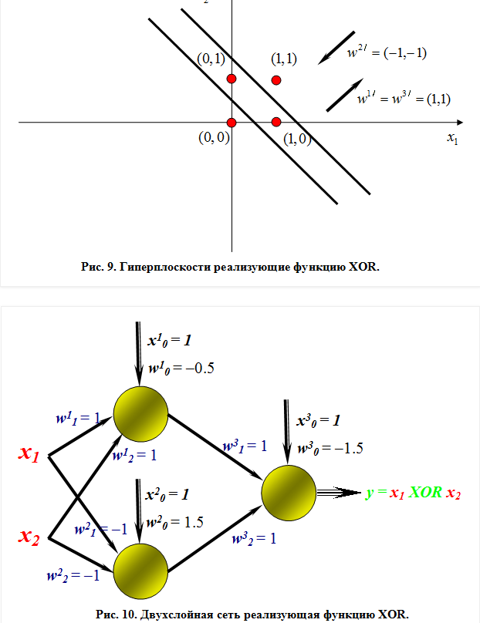
Обратное распространение ошибки и расчет новых значений весовых коэффициентов
 | X | W1 | S1 | y1=Sign(S1) | W2 | S2 | y2=Sign(S2) | (1,y1,y2) | W3 | S3 | y3=Sign(S3) | d | Ошибка (d-y)
X0 | 1 | 0.09 |  |  | -0.21 |  |  | 1.00 | 0.11 |  |  |  | -0.95
X1 | 0 | -0.15 |  |  | 0.15 |  |  | 0.68 | 0.17
X2 | 0 | -0.15 |  |  | 0.15 |  |  | 0.32 | 0.24
Шаг 2.2
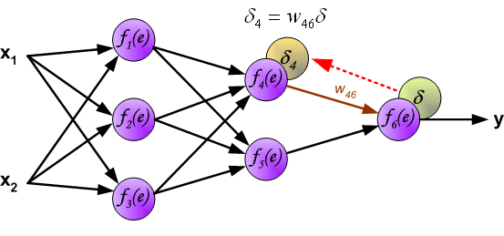
Прямое распространение сигнала
 | X | W | S1 | y1=Sign(S1) | W2 | S2 | y2=Sign(S2) | (1,y1,y2) | W3 | S3 | y3=Sign(S3) | d | Ошибка (d-y)
X0
X1
X2
Обратное распространение ошибки и расчет новых значений весовых коэффициентов
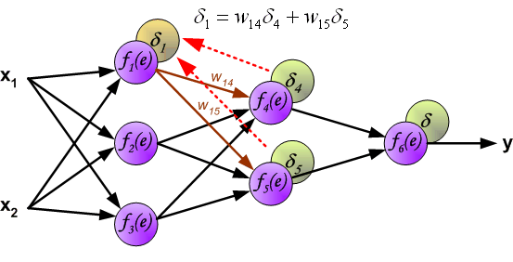
Шаг 2.2
 | X | W | S1 | y1=Sign(S1) | W2 | S2 | y2=Sign(S2) | (1,y1,y2) | W3 | S3 | y3=Sign(S3) | d | Ошибка (d-y)
X0
X1
X2
Прямое распространение сигнала
Шаг 3.1
 | X | W | S1 | y1=Sign(S1) | W2 | S2 | y2=Sign(S2) | (1,y1,y2) | W3 | S3 | y3=Sign(S3) | d | Ошибка (d-y)
X0 |  |  |  |  |  |  |  |  |  |  |  |  | 0.00
X1
X2
Обратное распространение ошибки и расчет новых значений весовых коэффициентов
Шаг 3.2
 | X | W | S1 | y1=Sign(S1) | W2 | S2 | y2=Sign(S2) | (1,y1,y2) | W3 | S3 | y3=Sign(S3) | d | Ошибка (d-y)
X0
X1
X2
Прямое распространение сигнала
Шаг 4.1
 | X | W | S1 | y1=Sign(S1) | W2 | S2 | y2=Sign(S2) | (1,y1,y2) | W3 | S3 | y3=Sign(S3) | d | Ошибка (d-y)
X0
X1
X2
Обратное распространение ошибки
Шаг 4.2
 | X | W | S1 | y1=Sign(S1) | W2 | S2 | y2=Sign(S2) | (1,y1,y2) | W3 | S3 | y3=Sign(S3) | d | Ошибка (d-y)
X0
X1
X2
Сумманая средняя квадратичная ошибка= |  |  |  |  |  | 0.23

